Enero 2022
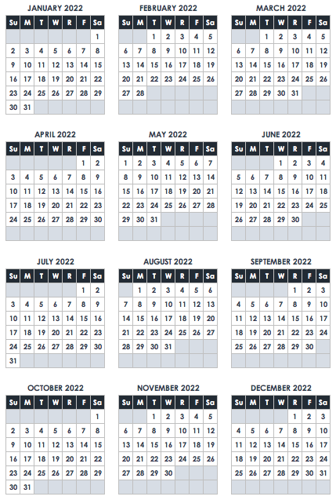
January 2022
Sol | LU | MA | MI | JU | VI | SÁ
 |  |  |  |  |  | 1
 |  |  |  |  |  | Día de Año Nuevo

 | Día de Martin Luther King Jr

30 | 31 | N O T E S

